Eingabe+Ausgabe
PCB Rechteckantenne
Quellen: http://rfid-systems.at/03_Loop_Antennas.pdf, https://www.medo64.com/2014/11/rectangular-nfc-antenna-calculator/, https://www.nxp.com/docs/en/application-note/AN077925.pdf
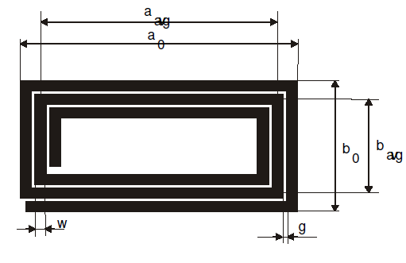
a0 | Außenbreite | 78 | mm
b0 | Außenhöhe | 49 | mm
w | Leiterbahnbreite | 1 | mm
g | Leiterbahnabstand | 1 | mm
t | Leiterbahnstärke | 35 | µm
N | Anzahl Windungen | 4
E | Anpasswert | 1.6 | Standard 1,6
f | Frequenz | 13.56 | MHz

Antenne
L | Gesamtinduktivität | 2.01 | µH
R_eff | Antennenwiderstand | 0.49050262936 | Ohm
C | Windungskapazität | 0.93464797972 | pF
Q | Güte | 2989.5860182 | (Impedanz Quelle nicht berücksichtigt)

Anpassung nach AN77925
Empfangszweig
R1 |  | 4.7 | kOhm | Startwert. Verringern, bis Vpp an Rx im Fenster 1,5V…3V liegt
R2 |  | 820 | Ohm | Fixer Wert aus Appnote
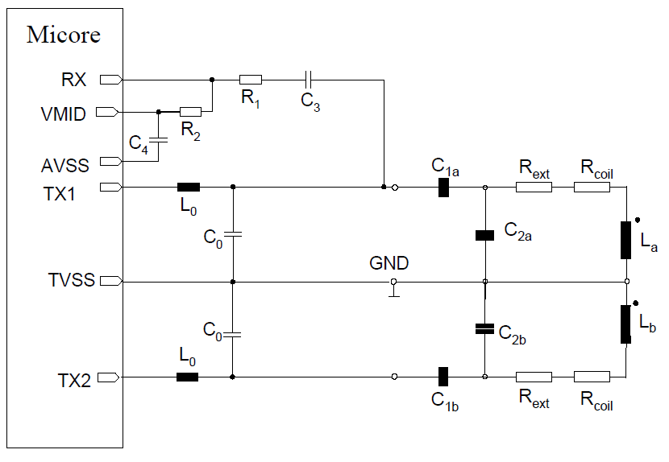
C3 |  | 1 | nF | Fixer Wert aus Appnote, NP0
C4 |  | 100 | nF | Fixer Wert aus Appnote
Sendezweig
L0 |  | 1 | µH | Fixer Wert aus Appnote
C0 |  | 68 | pF | Fixer Wert aus Appnote, NP0
Rext |  | -0.21661274215 | Ohm
C1 |  | 3.0424858213 | pF
C2 |  | 65.513451617 | pF

